①step.1 ソフトのインストール
<GitHubの導入>
①以下のURLからダウンロードページへ
https://gitforwindows.org

②「Download」をクリック
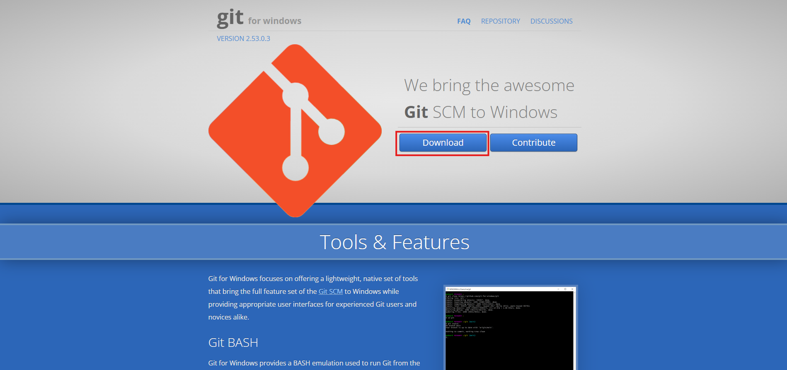

③「Next」をクリック | ④そのまま「Next」をクリック
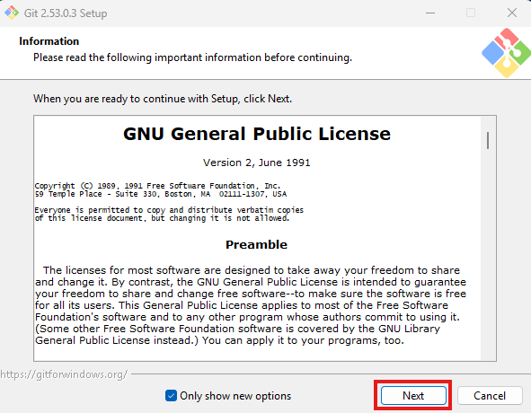
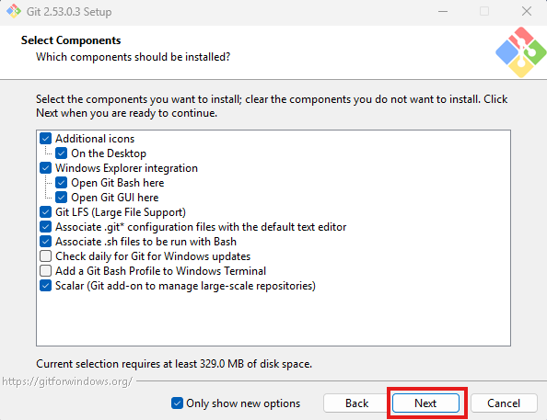

⑤「Install」をクリック | ⑥この画面になれば成功！ 「Finish」をクリック
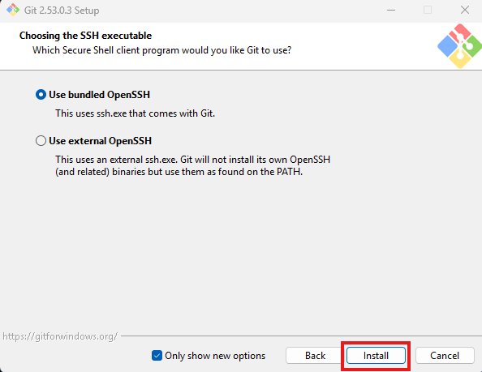
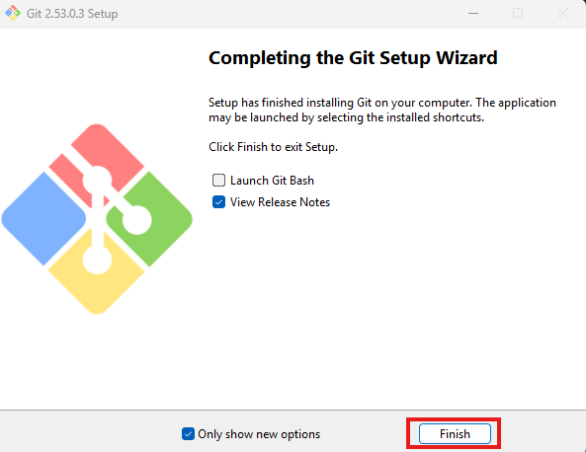

Gitのインストールが完了すると、コマンドラインツール「Git Bash」もインストール済となります。Git Bashを起動させ、初期設定を行いましょう。

①スタートメニューで「Git Bash」と検索してGit Bashを起動する

②以下のコマンドを実行してユーザー名を登録

③以下のコマンドを実行してメールアドレスを登録

④以下のコマンドを実行して登録が完了しているか確認する

⑤④のコマンドを実行してあと、登録したユーザー名とメールアドレスが表示されれば成功！

次のシート「①step.2 GitHubアカウントの作成」へ

①step.2 GitHubアカウントの作成
<GitHubの導入>
①以下のURLからダウンロードページへ
https://github.co.jp/?_fsi=4W4OAzfC

②「Git Hubに登録する」をクリック
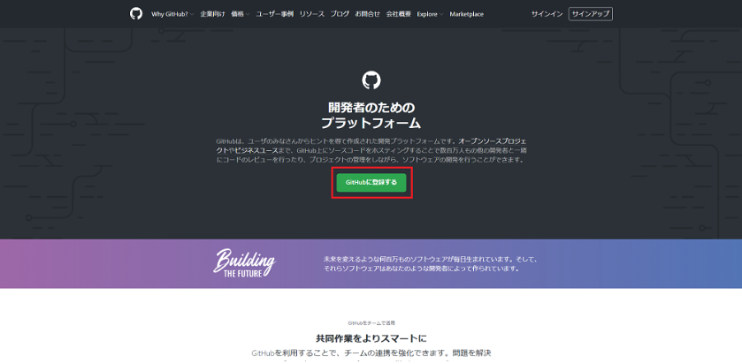

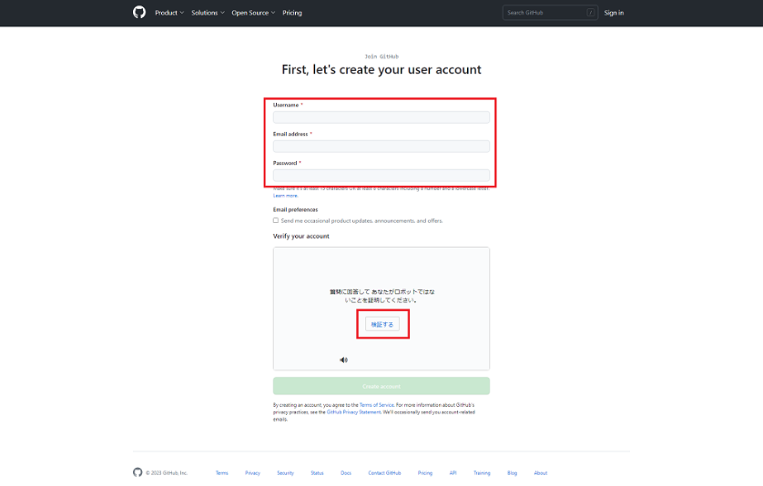
③画面の指示に従ってユーザー名・メールアドレス・パスワードを入力し、「検証する」をクリック

④検証が成功すると下の「Create account」が押せるようになるのでクリック
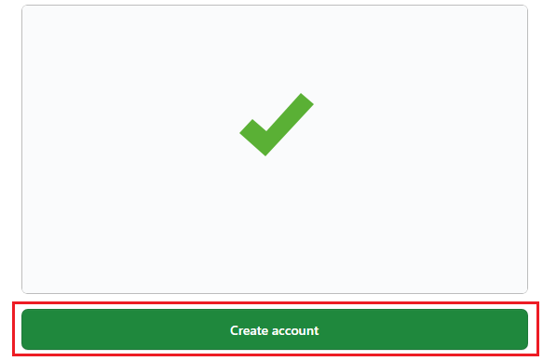

⑤画面が以下のページになるので、入力したメールアドレス宛に届いたコードを入力
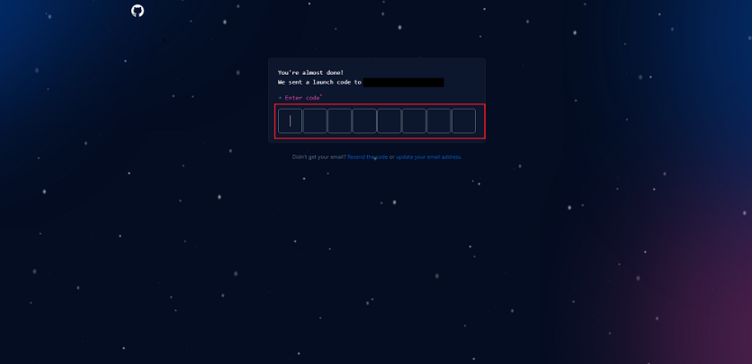

⑥以下のページが表示されたら成功！
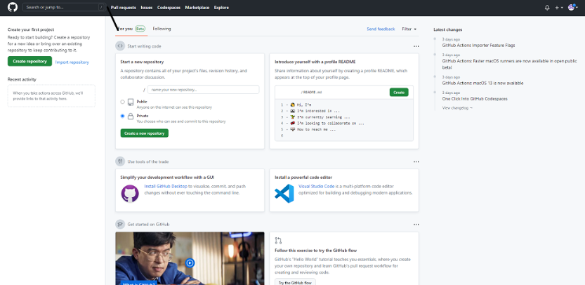

・作業ができるようにリモートリポジトリを作成しておきます。

①Git Hub画面左上の「Create Repository」をクリック
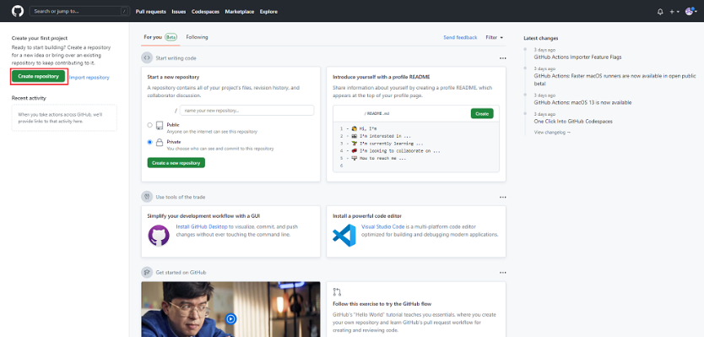

②リポジトリ画面に遷移するので、以下の項目を入力・選択して「Create repository」をクリック ↓以下は作成時に入力/選択する項目の説明と注意点になります。
・Repository name ： リポジトリの名前 ※例 sampleなど
・Public/Private ： リポジトリのプライベート設定です。ソースコードを外部へ公開するかを設定します。 ※今回は「Public」としてますが、企業で扱うソースコードなどは社外秘の場合が高いので、作成前に上司や先方様に確認しましょう。
・Initialize this repository with ： 他の人がリポジトリへアクセスした場合の参照用として「READ ME」ファイルを設置する場合に使用する。 ※していなければチェック無しで問題ありません
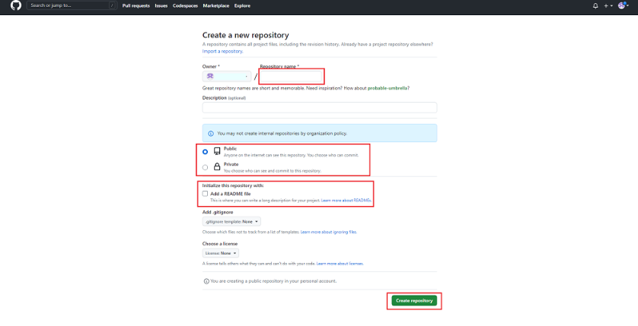

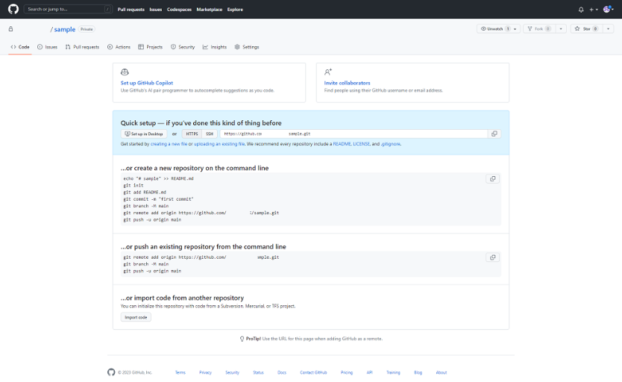
③以下の管理画面が表示されれば成功！

次のシート「①step.3 Eclipse内にプロジェクトを作成する」へ

①step.3 Eclipse内にプロジェクトを作成する
<GitHubの導入>
※このページではEclipseのダウンロードが必須です。まだの場合は先にそちらを確認してください。

・Tortoise Gitをインストール
①以下のURLからダウンロードページへ
https://tortoisegit.org/

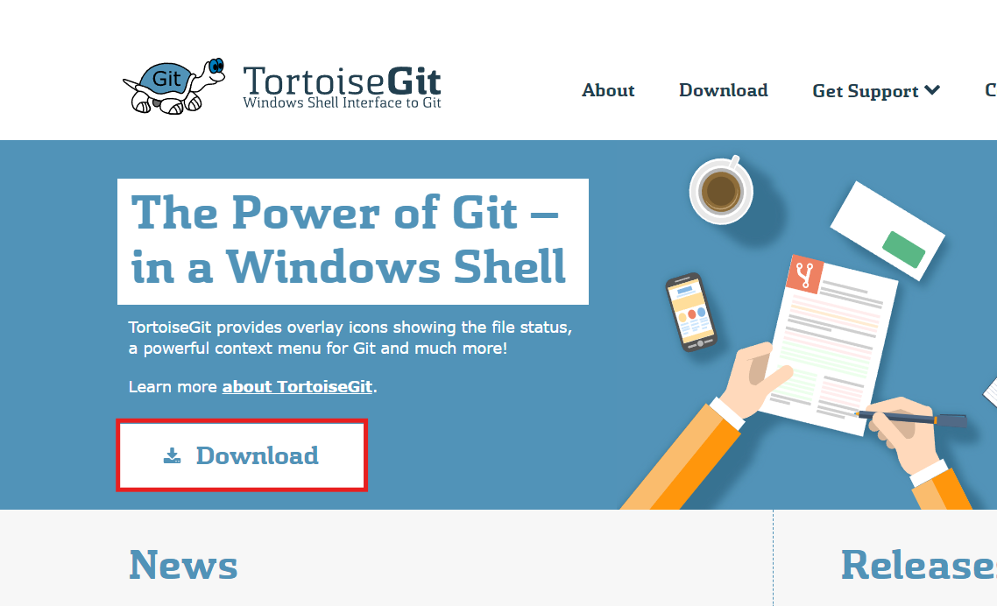
②「Download」をクリック

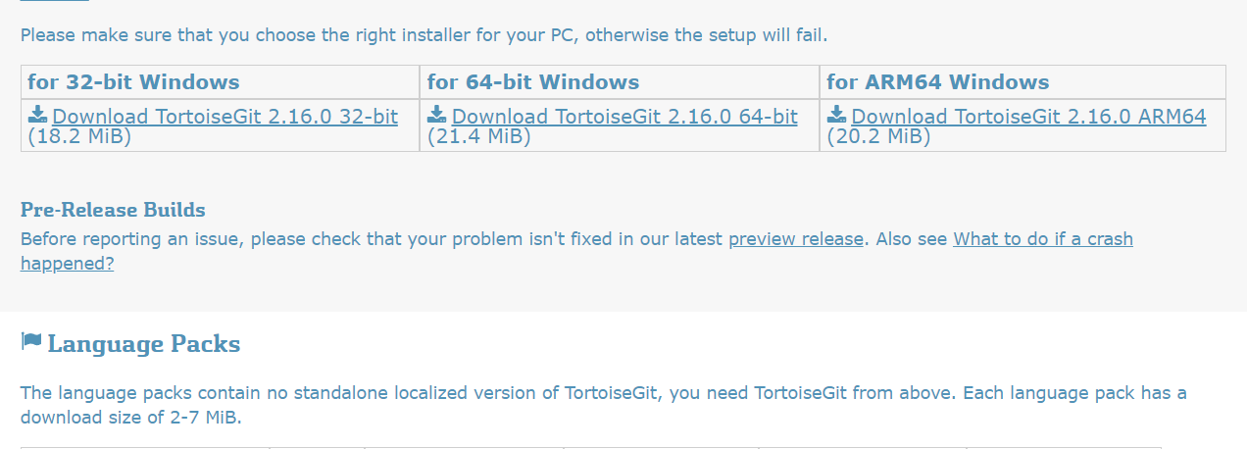
③自分のパソコンに合ったバージョンをダウンロード

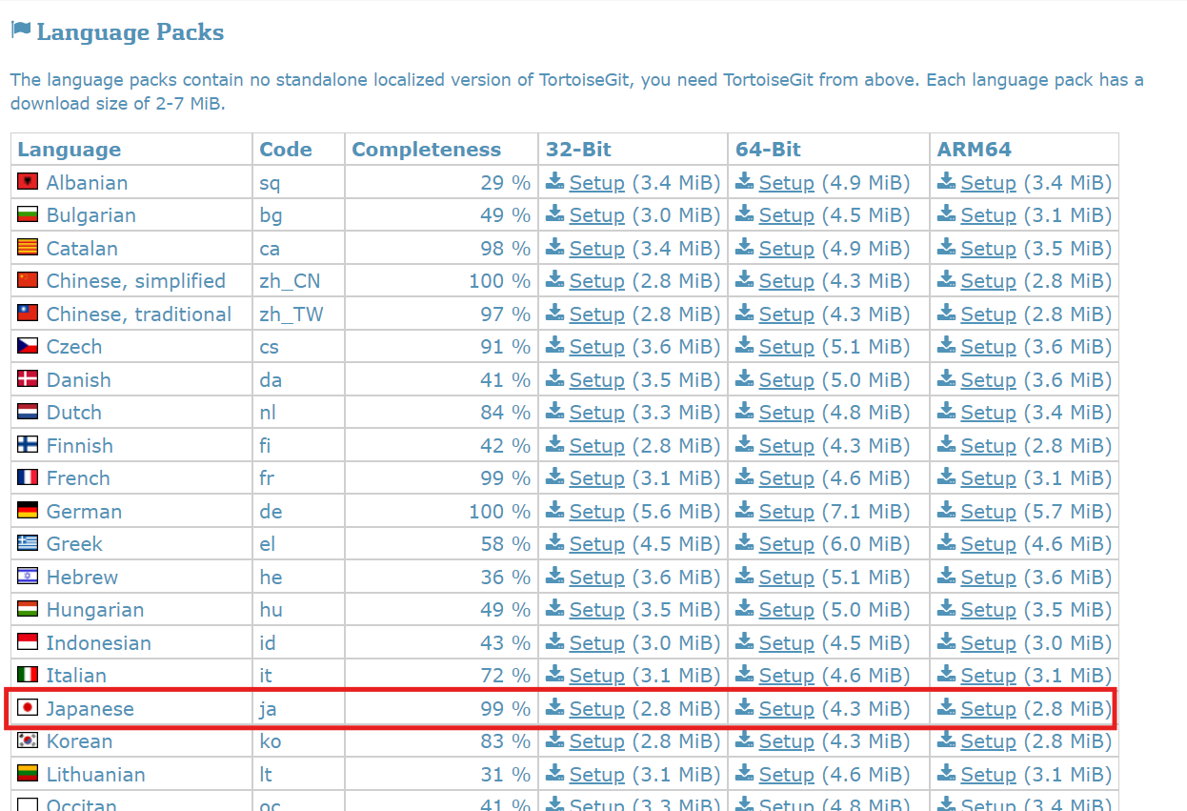
④ダウンロードページの下に言語パッケージもあるので、「日本語」欄のさきほどと同じバージョンをダウンロードしておく

⑤ダウンロードした2つのパッケージをインストール
・Tortoise Gitパッケージ | ・日本語パッケージ
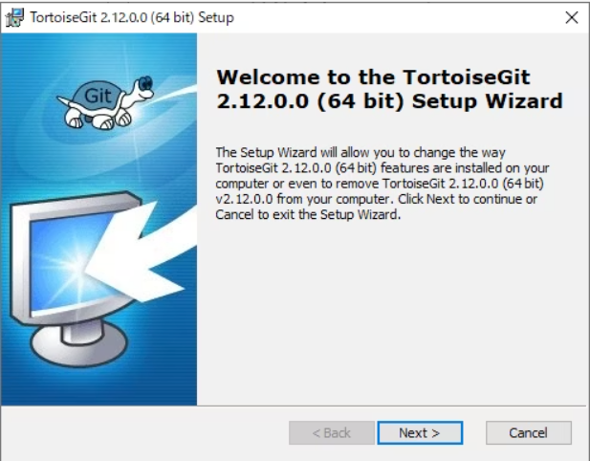
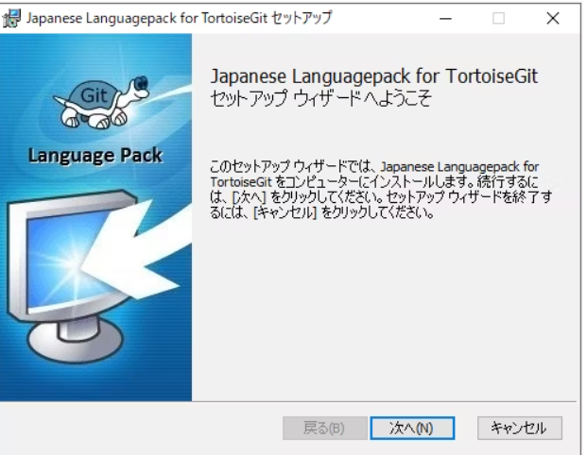

※ 2つのパッケージは特に設定などはいじらずそのまま「Next」「Install」で問題ありません。

・既存プロジェクトをローカルディレクトリにクローンする

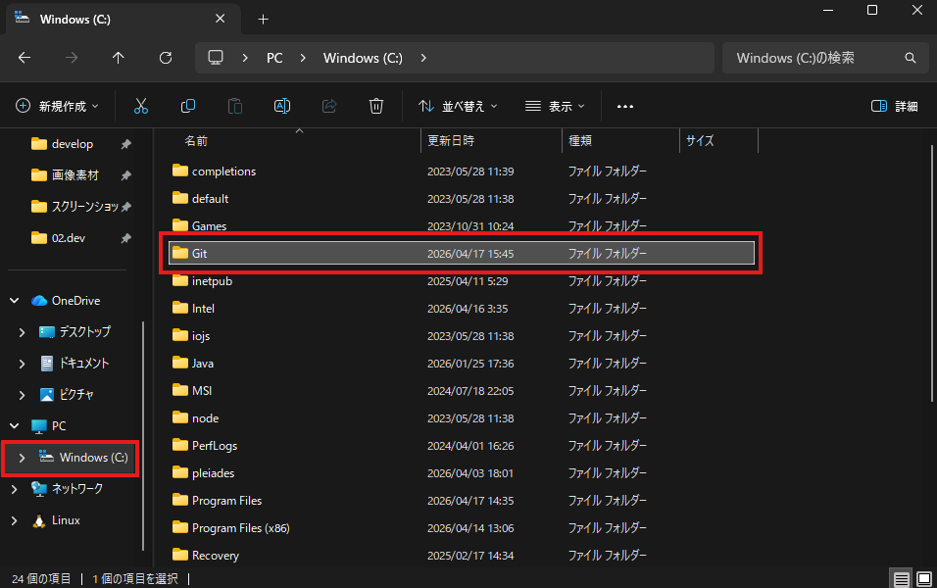
①エクスプローラーにGitで連携するディレクトリを作成する
※場所を分かりやすくするために、作成する場所Cドライブ直下、名前は「Git」などだとわかりやすいです。

②GitHub内の既存プロジェクトページから「コード」→クローンURLをコピー
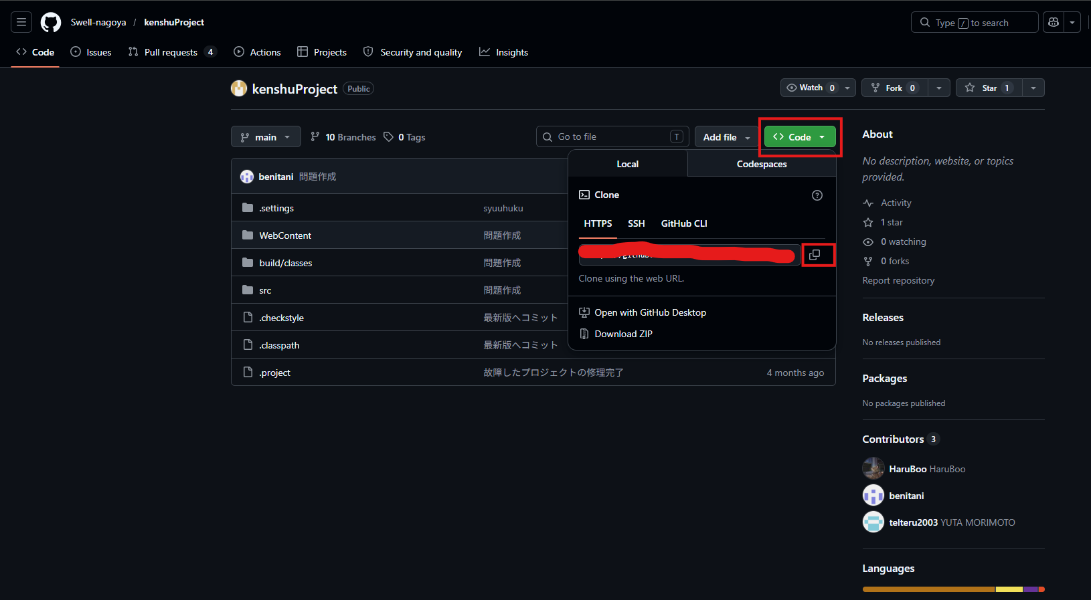

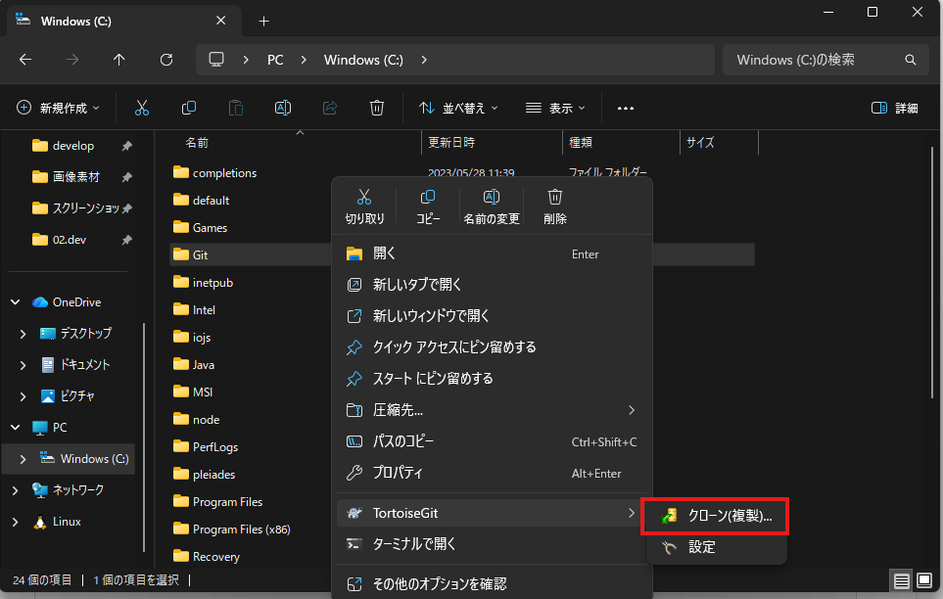
②作ったディレクトリを右クリックし、Tortoise Git→クローンを選択

④さきほどコピーしたURLを「URL：」欄に貼り付け、「OK」を押す
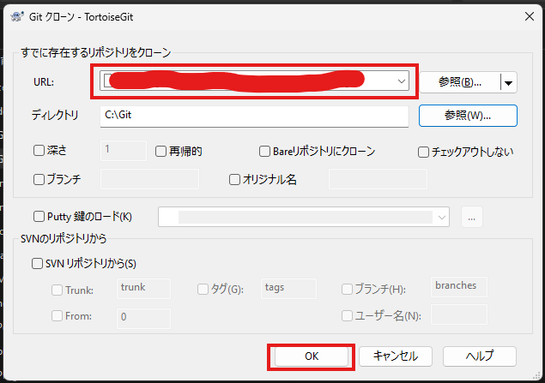

Gitディレクトリ内にプロジェクトファイルができていれば成功！
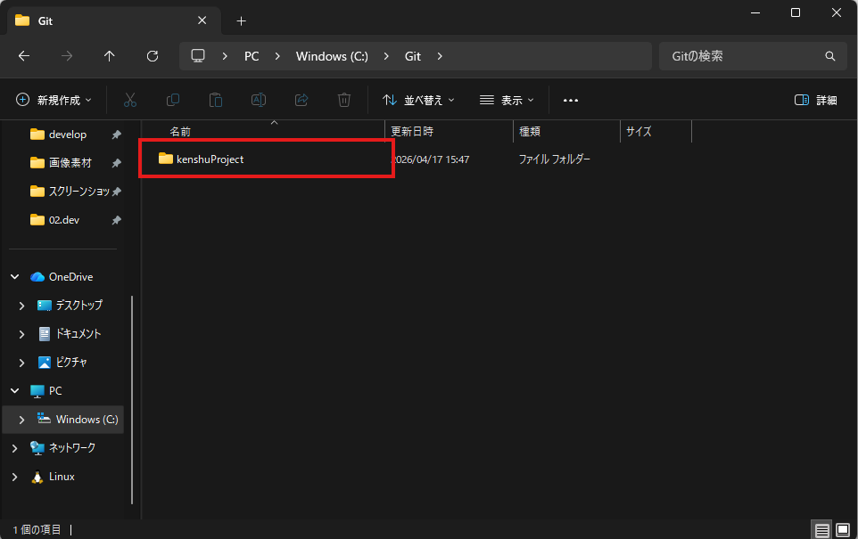

次のシート「①step.4 ブランチの作成」へ

①step.4 ブランチの作成
<GitHubの導入>

・ブランチの作成方法はいくつかありますが、今回はGit Bashを使って作成します。

①step3で作成したGitディレクトリ内で右クリックし、「その他のオプションを確認」→「Open Git Bash here」を選択

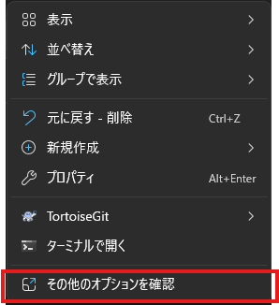
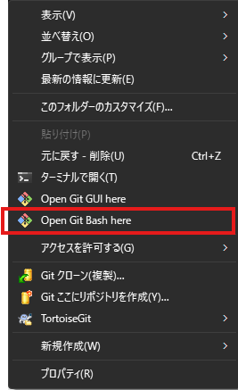

②起動したGit Bashで下記のブランチを作成するコマンド< git branch ブランチ名 >を実行する。
※ブランチ名は今回はわかりやすくissue1とでもしておきましょう。

③ブランチが作成できたか確認するため、確認コマンド< git branch >を実行する。

上記のように、masterと自分の作成したブランチができていれば成功！

※masterの前についている「*」は現在自分がいるブランチを示しており、基本的には自分の作業するブランチに移動
して作業していくことになります。

次のシート「②step.1 ソフトのインストール」へ

②step.1 ソフトのインストール
<A5M2の導入>
・本件では、DBの接続に伴って「MySQL」を使用します。そのため順番にインストールして
設定していきます。

・MySQLのインストール

①以下のURLからダウンロードページへ
https://dev.mysql.com/doc/

②インストールする画面まで移動し対応したバージョンをインストール
「DOCUMENTATION」画面の下へ
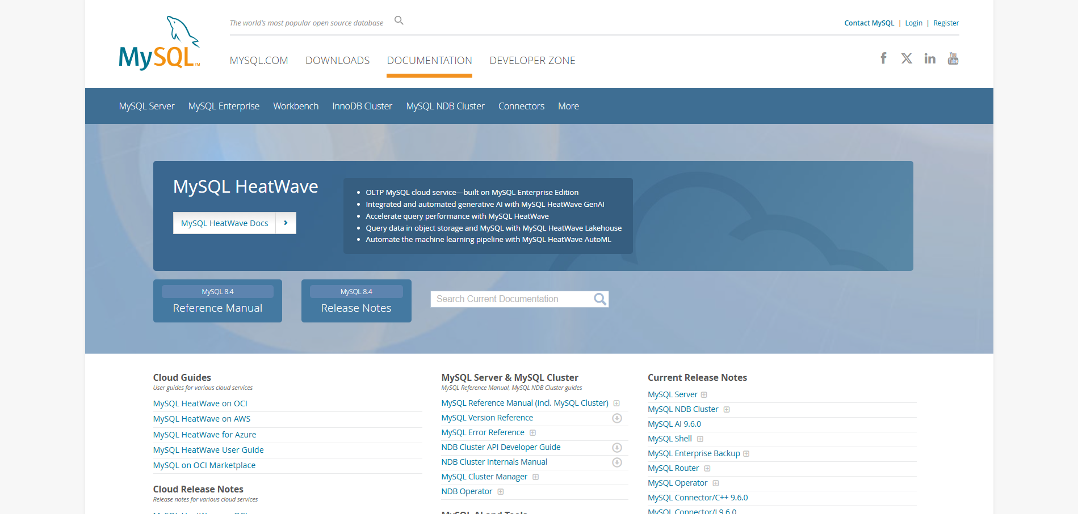

下部の「MySQL Installer」を選択する
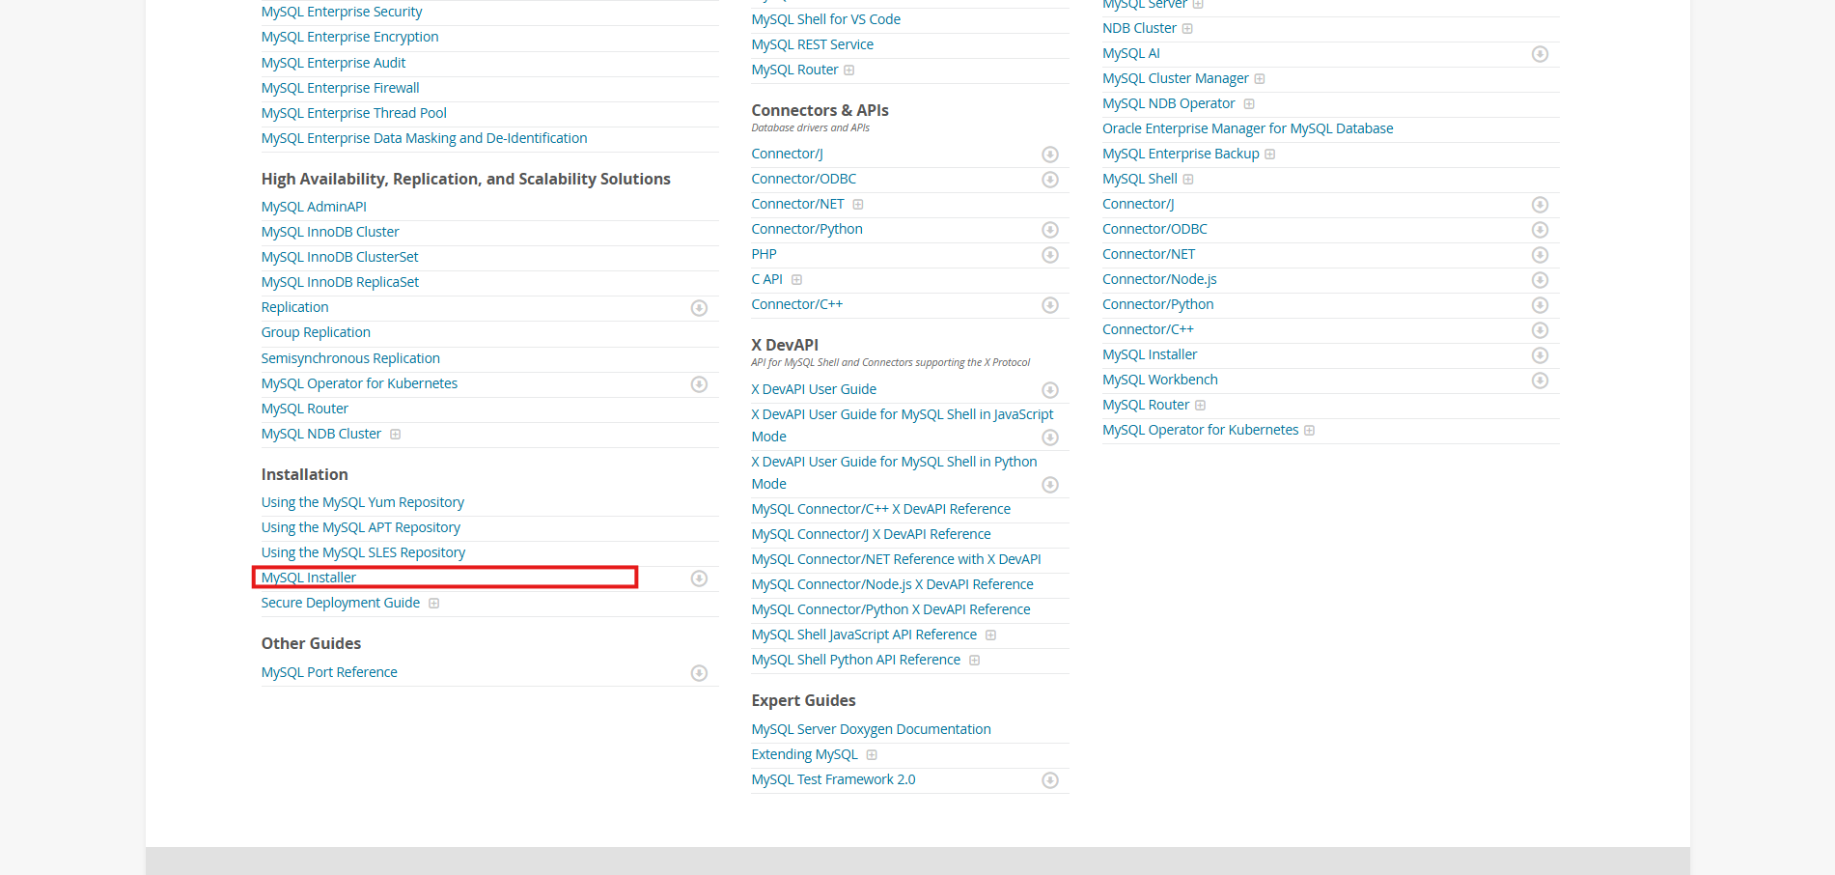

「MySQL Installer Release Notes.」を選択
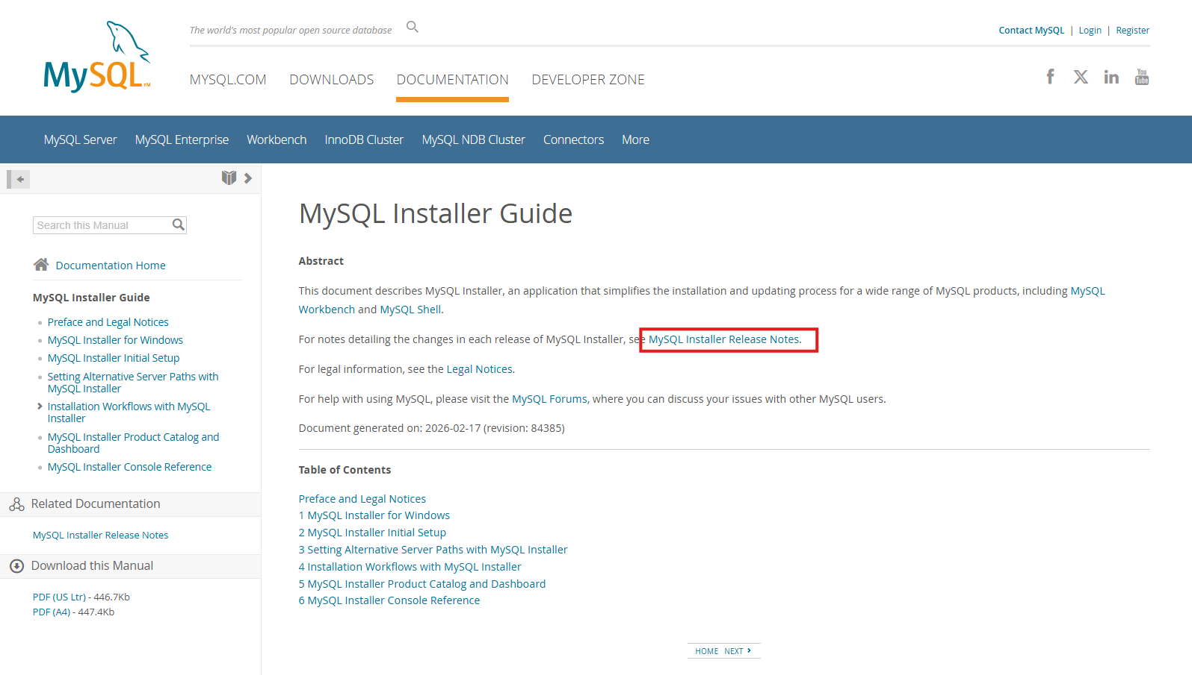

「https://dev.mysql.com/downloads」を選択
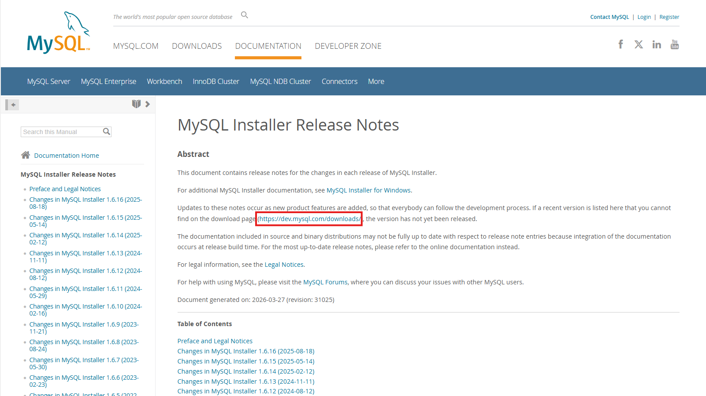

「MySQL Installer for Windows」を選択
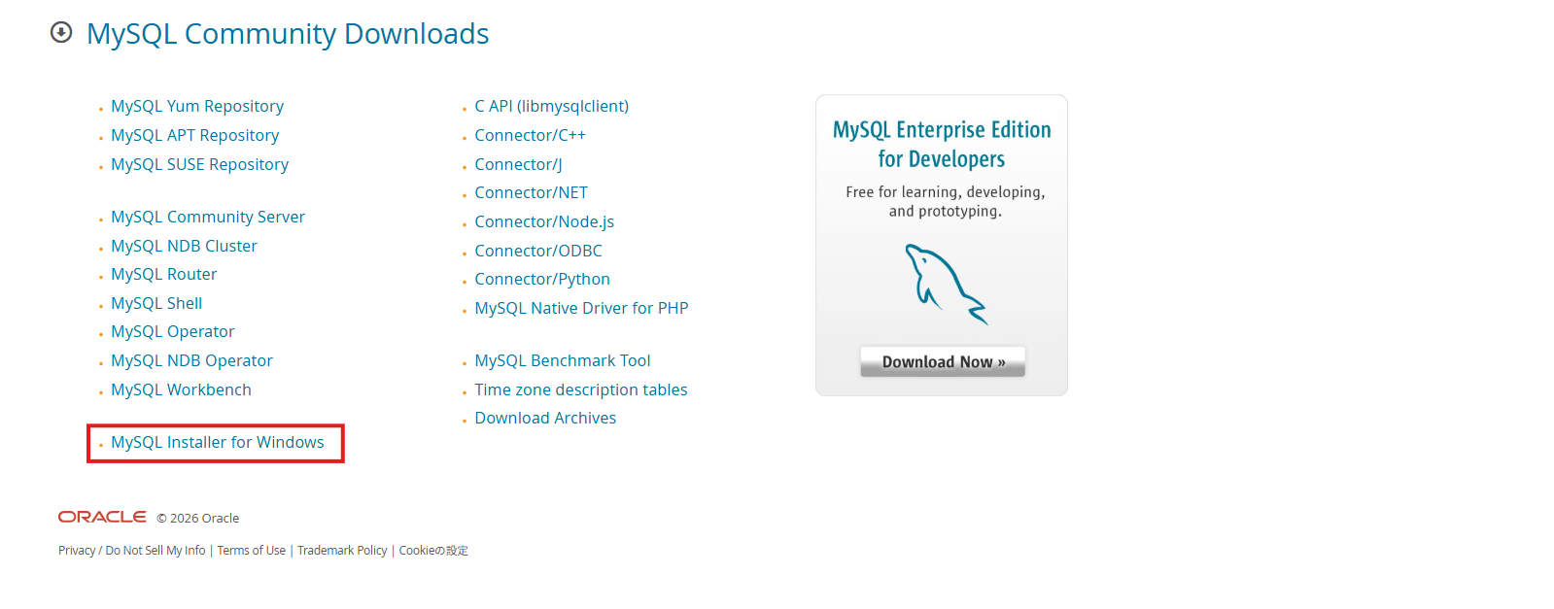

「Download」を選択
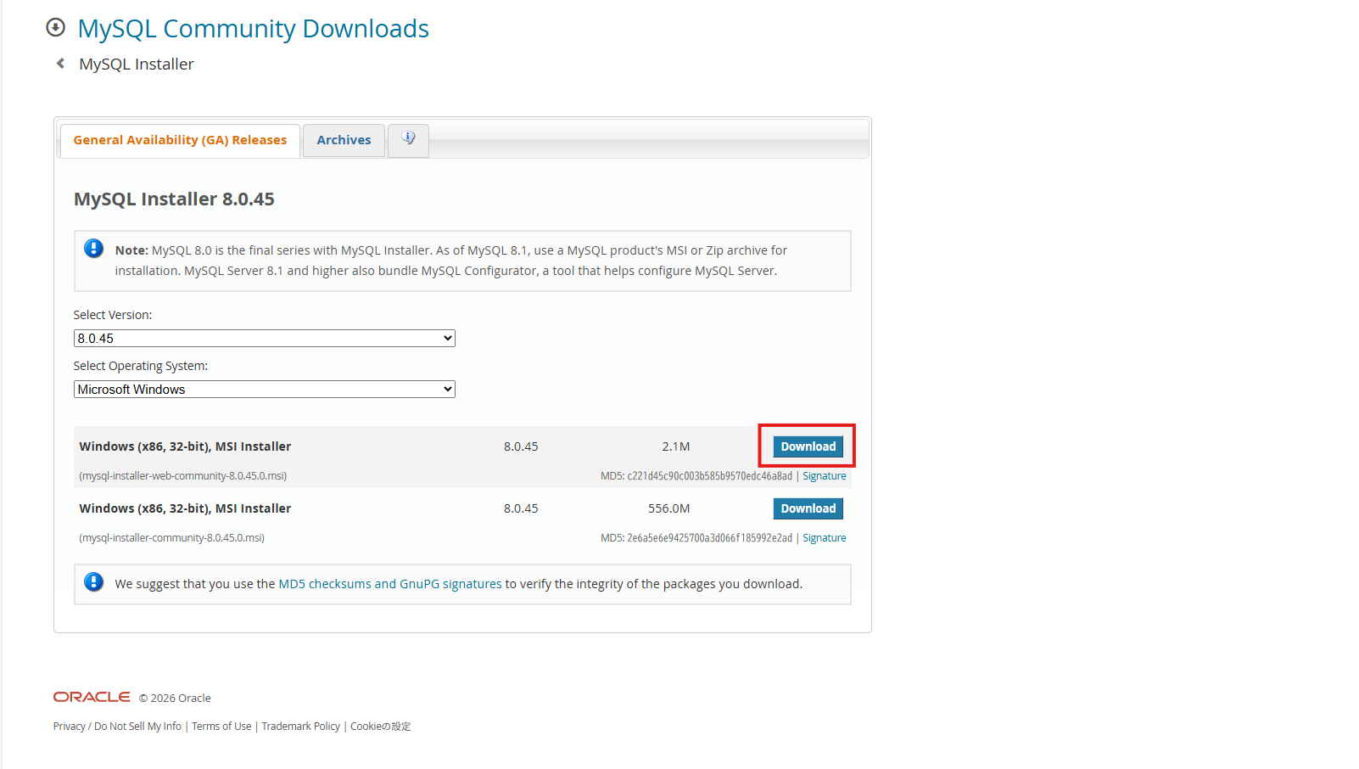

「No thanks, just start my download」を選択してダウンロード
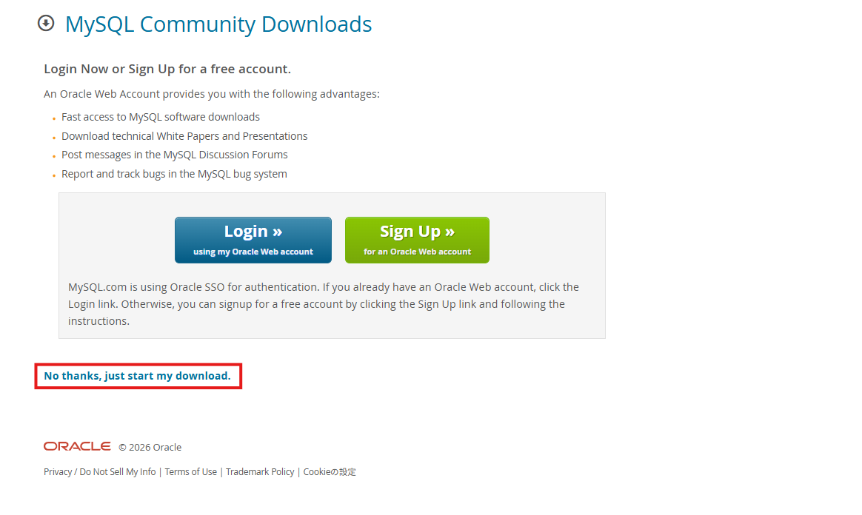

ダウンロードしたインストーラーをダブルクリックして実行します

「Full」を選択
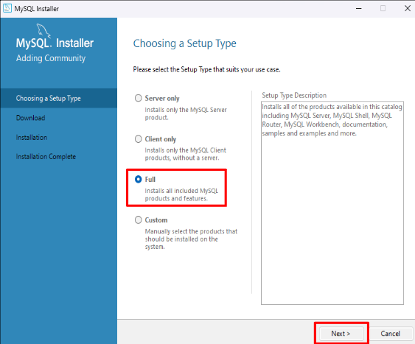

ダウンロード・インストールされるツール類が羅列されるので、Executeをクリックしてインストールを開始。
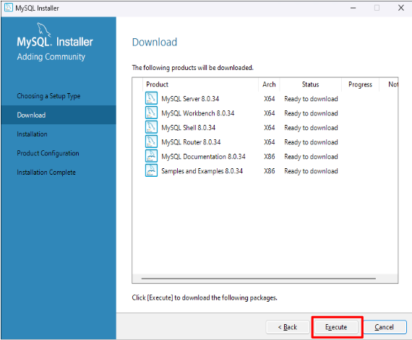



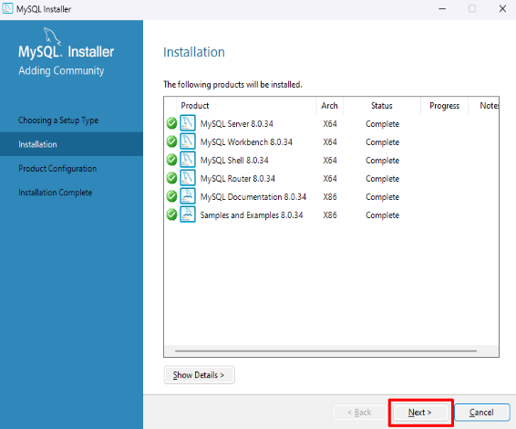

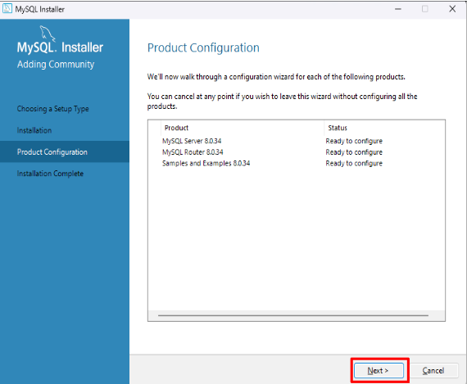

・MySQLのセットアップ
※基本的にはデフォルトで問題ないです。
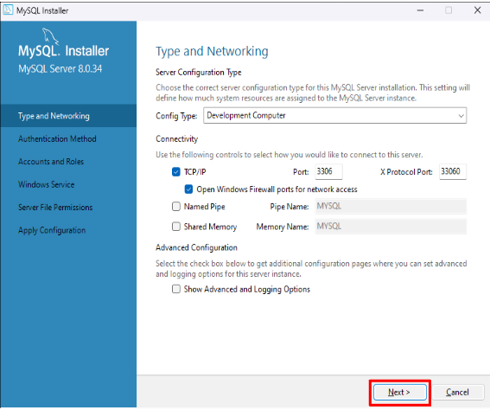

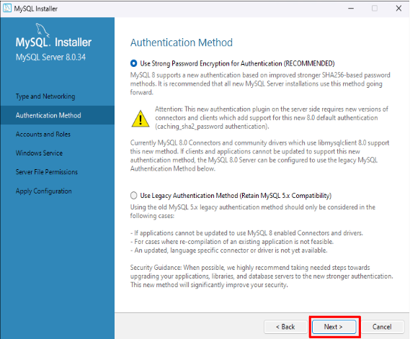

・MySQLサーバーへ接続する際のRootユーザーのパスワードを設定します。
パスワード:swellstudy
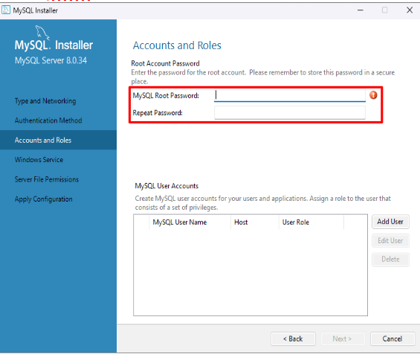

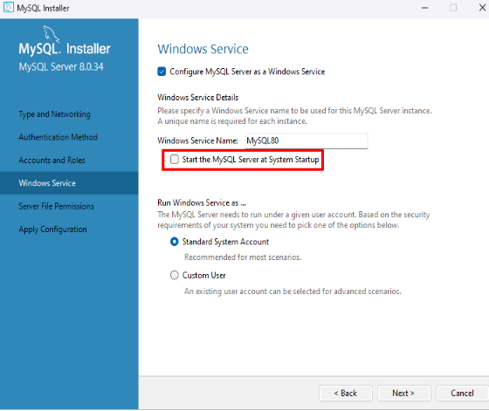

・起動時に自動的にMySQLサーバーを起動するかどうかのチェックを外す。
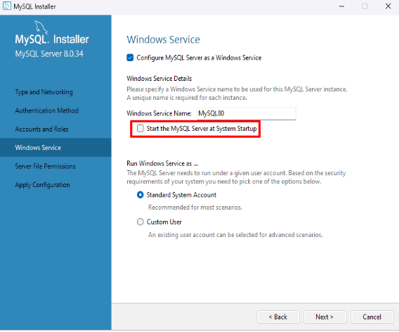

・デフォルトのまま次へ
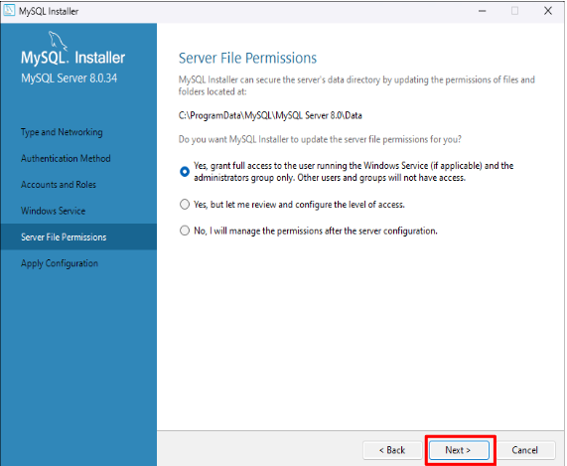

・Executeをクリックすると設定作業が走り出し、無事に終わると「Finish」ボタンが表示されます
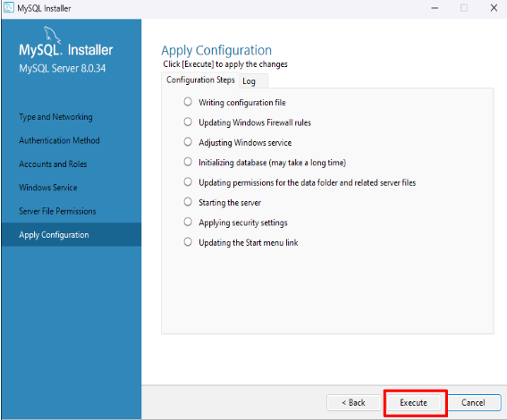

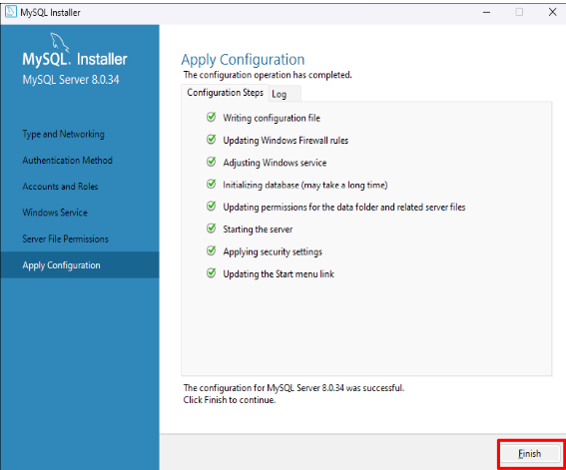

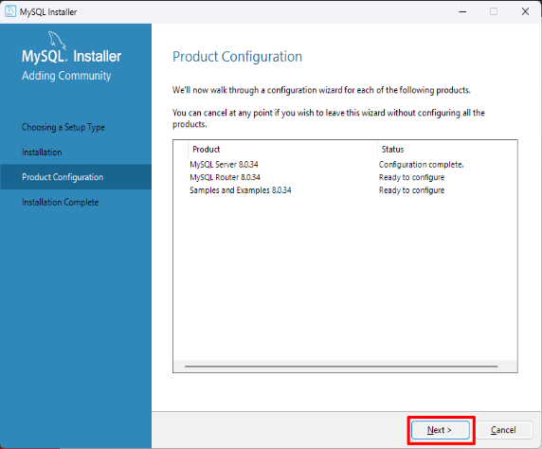

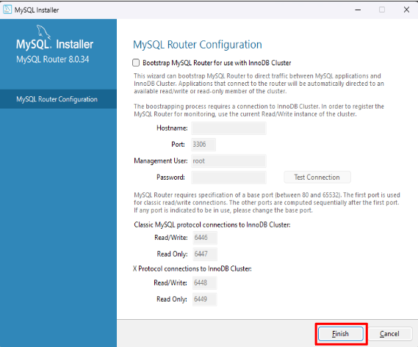

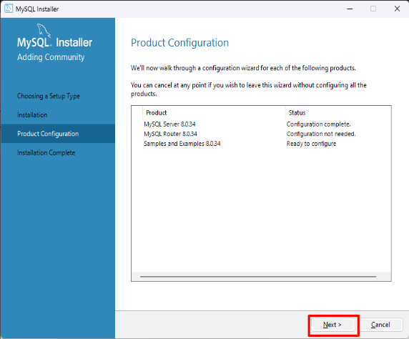

・先ほど設定したrootユーザーのパスワードで接続ができることを確認します。
パスワード:swellstudy
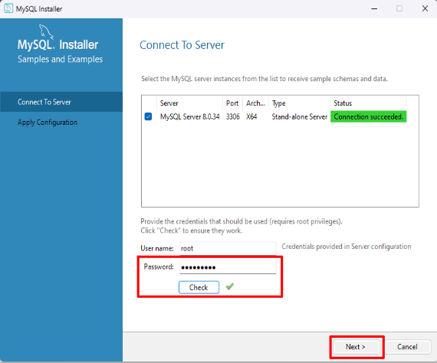

・Excuteをクリックすると設定作業が走り出し、無事に終わると「Finish」ボタンが表示されます
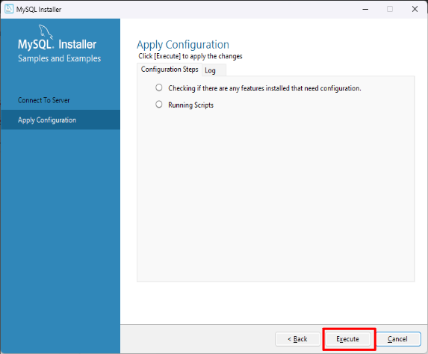

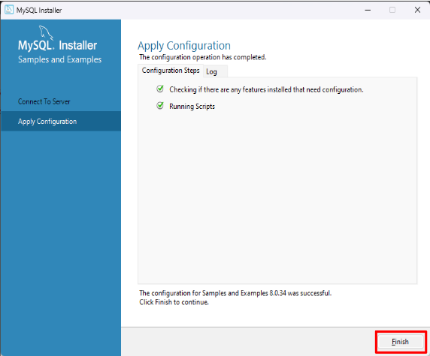




・デフォルトの設定のまま終了


SQLを起動して以下画面が表示されれば成功！


・A5M2のインストール

①以下のURLからダウンロードページへ
https://a5m2.mmatsubara.com/



起動してこの画面が表示されれば成功！


次のシート「②step.2 DBに接続する」へ

②step.2 DBに接続する
<A5M2の導入>

①インストールしたA5M2を起動して、ワークスペースを起動する


③以下の画面になったら、「追加」を押す



④接続するDBを選択する
※今回は「MySQL（直接接続）」を選択

先ほど設定したrootユーザーのパスワードで接続ができることを確認する
「パスワードを保存する」にチェックを入れ、テスト接続。接続に成功していることを確認した後に「OK」を押す
パスワード:自身で設定して保管してください。※パスワードがほかの人に特定されると、rootユーザーとしてログインされ、データの取得・削除・改ざんなどができてしまうため厳重に保管してください。
推奨→ユーザー名と被らない・小文字と大文字1字、数字を1字、記号（_や=など）を1字以上含めた特定が難しいもの。


デフォルトのまま「OK」を押す



赤枠を押す


「SQL」を選択する。


赤枠のプルダウン押下


「localhost/mysql」を選択する


「localhost/mysql」を選択する。


［CREATE DATABASE kensyu;］を入力し、SQLを実行する。
※文字は選択状態になっているものが実行される。”；”は忘れずに。


「データベース」をダブルクリックする。


「すべてのデータベース情報の再読み込み」を押下して、更新を行う。


「kensyu」が追加されていることが確認できれば成功！

